Tutorial
 | Rédaction des combats en escrime artistique

Version 1.0e
 | Ce document est un moyen de rédiger les séquences de combats en escrime artistique.

 | Les combats sont composés de phrases d'armes.
 | Les phrases d'armes sont décomposées en actions offensives et défensives.

 | Afin de rédiger votre propre combat, copiez un onglet d'exemple et complétez-le à votre guise.
1 - Déplacer/Copier
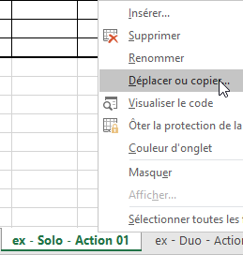

2 - Créer une copie

3 - Renommer l'onglet

 | Pour le compléter, il vous suffit de choisir les actions réalisées à partir des menus déroulants.
Sélectionner les actions composant la phrase d'armes

